SKUPAJ
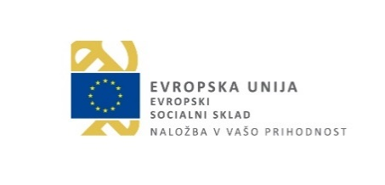

Priloga 8
Javni razpis Usposabljanje mentorjev za izvajanje praktičnega usposabljanja z delom po izobraževalnih programih za pridobitev izobrazbe v letih 2023-2026 (krajši naziv: USPOSABLJANJE MENTORJEV 2023-2026)

OBRAČUN SSE

Naziv projekta: | USPOSABLJANJE MENTORJEV 2023-2026
Številka projekta:
Naziv končnega prejemnika oz. konzorcijskega partnerja:
Številka VZI:
Obdobje poročanja | od…do…
Datum dokumenta:

IZRAČUN VREDNOSTI SSE PROGRAMI ZA OBDOBJE POROČANJA:

Vrsta programa | Vrednost usposabljanja na uro | Skupaj izvedenih ur usposabljanj | Skupaj
Osnovni program | 9.25 |  | 0
Nadaljevalni program | 9.25 |  | 0
Skupaj |  |  | 0

SKUPAJ

Podpis:
Odgovorna oseba končnega prejemnika oz. konzorcijskega partnerja:

Podpis odgovorne osebe:

Žig

